合格证
款式 | 品牌 | 品名 | 款号 | 尺码/号型 | 尺码 | 号型 | 颜色 | 成分 | 执行标准 | 安全技术类别 | 零售价 | 条形码 | 数量 | 订单数量 | 单耗 | 损耗
1 | CHARM MILES | 小圆领紧身T恤 | CMTW51022 | S 160/84A | S | S 160/84A | 极致黑 | 91.3% 棉，8.7% 氨纶 | GB/T 22849-2024 | GB18401-2010B类 | ￥219.00 | 6976024919847 | 212 | 200 | 1 | 6% | 212
 | CHARM MILES | 小圆领紧身T恤 | CMTW51022 | M 165/88A | M | M 165/88A | 极致黑 | 91.3% 棉，8.7% 氨纶 | GB/T 22849-2024 | GB18401-2010B类 | ￥219.00 | 6976024919854 | 318 | 300 | 1 | 6% | 318
 | CHARM MILES | 小圆领紧身T恤 | CMTW51022 | L 170/92A | L | L 170/92A | 极致黑 | 91.3% 棉，8.7% 氨纶 | GB/T 22849-2024 | GB18401-2010B类 | ￥219.00 | 6976024919861 | 318 | 300 | 1 | 6% | 318
 | CHARM MILES | 小圆领紧身T恤 | CMTW51022 | XL 175/96A | XL | XL 175/96A | 极致黑 | 91.3% 棉，8.7% 氨纶 | GB/T 22849-2024 | GB18401-2010B类 | ￥219.00 | 6976024919878 | 212 | 200 | 1 | 6% | 212
 | CHARM MILES | 小圆领紧身T恤 | CMTW51022 | S 160/84A | S | S 160/84A | 月光白 | 91.3% 棉，8.7% 氨纶 | GB/T 22849-2024 | GB18401-2010B类 | ￥219.00 | 6976024919915 | 1030 | 1000 | 1 | 3% | 1030
 | CHARM MILES | 小圆领紧身T恤 | CMTW51022 | M 165/88A | M | M 165/88A | 月光白 | 91.3% 棉，8.7% 氨纶 | GB/T 22849-2024 | GB18401-2010B类 | ￥219.00 | 6976024919908 | 1751 | 1700 | 1 | 3% | 1751
 | CHARM MILES | 小圆领紧身T恤 | CMTW51022 | L 170/92A | L | L 170/92A | 月光白 | 91.3% 棉，8.7% 氨纶 | GB/T 22849-2024 | GB18401-2010B类 | ￥219.00 | 6976024919892 | 1545 | 1500 | 1 | 3% | 1545
 | CHARM MILES | 小圆领紧身T恤 | CMTW51022 | XL 175/96A | XL | XL 175/96A | 月光白 | 91.3% 棉，8.7% 氨纶 | GB/T 22849-2024 | GB18401-2010B类 | ￥219.00 | 6976024919885 | 824 | 800 | 1 | 3% | 824
 | CHARM MILES | 小圆领紧身T恤 | CMTW51022 | S 160/84A | S | S 160/84A | 岩石灰 | 91.3% 棉，8.7% 氨纶 | GB/T 22849-2024 | GB18401-2010B类 | ￥219.00 | 6976024919922 | 212 | 200 | 1 | 6% | 212
 | CHARM MILES | 小圆领紧身T恤 | CMTW51022 | M 165/88A | M | M 165/88A | 岩石灰 | 91.3% 棉，8.7% 氨纶 | GB/T 22849-2024 | GB18401-2010B类 | ￥219.00 | 6976024919939 | 318 | 300 | 1 | 6% | 318
 | CHARM MILES | 小圆领紧身T恤 | CMTW51022 | L 170/92A | L | L 170/92A | 岩石灰 | 91.3% 棉，8.7% 氨纶 | GB/T 22849-2024 | GB18401-2010B类 | ￥219.00 | 6976024919946 | 318 | 300 | 1 | 6% | 318
 | CHARM MILES | 小圆领紧身T恤 | CMTW51022 | XL 175/96A | XL | XL 175/96A | 岩石灰 | 91.3% 棉，8.7% 氨纶 | GB/T 22849-2024 | GB18401-2010B类 | ￥219.00 | 6976024919953 | 212 | 200 | 1 | 6% | 212
 | CHARM MILES | 小圆领紧身T恤 | CMTW51022 | S 160/84A | S | S 160/84A | 樱花粉 | 91.3% 棉，8.7% 氨纶 | GB/T 22849-2024 | GB18401-2010B类 | ￥219.00 | 6976024919991 | 212 | 200 | 1 | 6% | 212
 | CHARM MILES | 小圆领紧身T恤 | CMTW51022 | M 165/88A | M | M 165/88A | 樱花粉 | 91.3% 棉，8.7% 氨纶 | GB/T 22849-2024 | GB18401-2010B类 | ￥219.00 | 6976024919984 | 318 | 300 | 1 | 6% | 318
 | CHARM MILES | 小圆领紧身T恤 | CMTW51022 | L 170/92A | L | L 170/92A | 樱花粉 | 91.3% 棉，8.7% 氨纶 | GB/T 22849-2024 | GB18401-2010B类 | ￥219.00 | 6976024919977 | 318 | 300 | 1 | 6% | 318
 | CHARM MILES | 小圆领紧身T恤 | CMTW51022 | XL 175/96A | XL | XL 175/96A | 樱花粉 | 91.3% 棉，8.7% 氨纶 | GB/T 22849-2024 | GB18401-2010B类 | ￥219.00 | 6976024919960 | 212 | 200 | 1 | 6% | 212
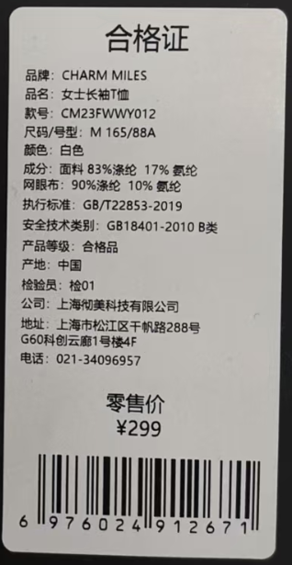
 |  |  |  |  |  |  |  |  |  |  |  |  | 8330

三合一洗标
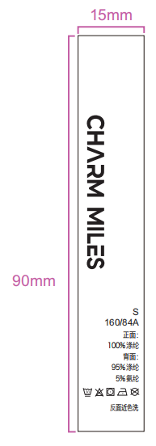
说明：黄色底红色字部分，为三合一可撕标，必填写内容；
款式 | 品牌 | 品名 | 款号 | 尺码/号型 | 尺码 | 成分 | 洗涤方式（图标） | 洗涤方式 | 图示（排版对照图） |  | 订单数量 | 单耗 | 损耗
1 | CHARM MILES | 小圆领紧身T恤 | CMTW51022 | S 160/84A | S | 91.3% 棉，8.7% 氨纶 |  | 反面近色洗 |  | 212 |  | 1 | 6% | 0
 | CHARM MILES | 小圆领紧身T恤 | CMTW51022 | M 165/88A | M | 91.3% 棉，8.7% 氨纶 |  | 反面近色洗 |  | 318
 | CHARM MILES | 小圆领紧身T恤 | CMTW51022 | L 170/92A | L | 91.3% 棉，8.7% 氨纶 |  | 反面近色洗 |  | 318
 | CHARM MILES | 小圆领紧身T恤 | CMTW51022 | XL 175/96A | XL | 91.3% 棉，8.7% 氨纶 |  | 反面近色洗 |  | 212
 | CHARM MILES | 小圆领紧身T恤 | CMTW51022 | S 160/84A | S | 91.3% 棉，8.7% 氨纶 |  | 反面近色洗 |  | 1030
 | CHARM MILES | 小圆领紧身T恤 | CMTW51022 | M 165/88A | M | 91.3% 棉，8.7% 氨纶 |  | 反面近色洗 |  | 1751
 | CHARM MILES | 小圆领紧身T恤 | CMTW51022 | L 170/92A | L | 91.3% 棉，8.7% 氨纶 |  | 反面近色洗 |  | 1545
 | CHARM MILES | 小圆领紧身T恤 | CMTW51022 | XL 175/96A | XL | 91.3% 棉，8.7% 氨纶 |  | 反面近色洗 |  | 824
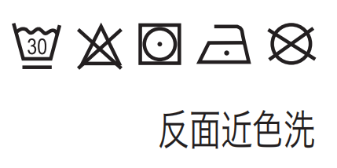
 | CHARM MILES | 小圆领紧身T恤 | CMTW51022 | S 160/84A | S | 91.3% 棉，8.7% 氨纶 |  | 反面近色洗 |  | 212
 | CHARM MILES | 小圆领紧身T恤 | CMTW51022 | M 165/88A | M | 91.3% 棉，8.7% 氨纶 |  | 反面近色洗 |  | 318
 | CHARM MILES | 小圆领紧身T恤 | CMTW51022 | L 170/92A | L | 91.3% 棉，8.7% 氨纶 |  | 反面近色洗 |  | 318
 | CHARM MILES | 小圆领紧身T恤 | CMTW51022 | XL 175/96A | XL | 91.3% 棉，8.7% 氨纶 |  | 反面近色洗 |  | 212
 | CHARM MILES | 小圆领紧身T恤 | CMTW51022 | S 160/84A | S | 91.3% 棉，8.7% 氨纶 |  | 反面近色洗 |  | 212
 | CHARM MILES | 小圆领紧身T恤 | CMTW51022 | M 165/88A | M | 91.3% 棉，8.7% 氨纶 |  | 反面近色洗 |  | 318
 | CHARM MILES | 小圆领紧身T恤 | CMTW51022 | L 170/92A | L | 91.3% 棉，8.7% 氨纶 |  | 反面近色洗 |  | 318
 | CHARM MILES | 小圆领紧身T恤 | CMTW51022 | XL 175/96A | XL | 91.3% 棉，8.7% 氨纶 |  | 反面近色洗 |  | 212
 |  |  |  |  |  |  |  |  |  | 8330

